상품제안서
송월,프리미엄무지 세면 2장 프리미엄무지 미니바스1장 3매 고급세트 | 상품코드: F23689

 |  |  |  |  |  |  | 02-412-0044 | www.easy1.co.kr
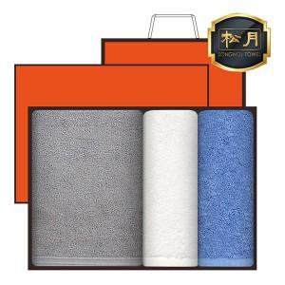

【상세/제작정보】 | 자수인쇄는 글자수, 디자인에 따라 비용이 달라집니다. 꼭 문의주세요

【인쇄/포장옵션】 | 실크, 자수 / 케이스+쇼핑백

【공급단가】 | 수량 | 50~ | 100~ | 500~ | 1,000~ | 2,000~
*VAT별도 | 단가 | 17,640원 | 16,990원 | 16,340원 | 15,680원 | 15,290원

【상품 URL】 | https://easy1.co.kr:443/src/goods_detail.php?gdno=23689

